Sheet1
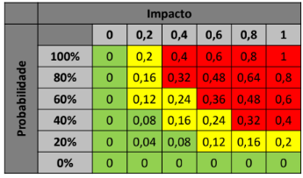
número | Riscos | Probabilidade | Impacto | Exposição | Contenção | Contingência | Prioridade
1 | Atraso no desenvolvimento | 0.4 | 0.4 | 0.16 | Estabelecer cronograma realista e checkpoints semanais | Reorganiza as atividades para focar nas atividades de maior prioridade | 2

2 | Sobrecarga de membros da equipe | 0.6 | 0.6 | 0.36 | Dividir o trabalho entre as pessoas buscando um esforço relativo médio entre todos | Reorganiza as atividades entre as pessoas livres | 1

3 | Abandono do projeto | 0.2 | 0.2 | 0.04 | Manter a equipe motivada para um bom progresso | Reorganiza as atividades do desertor entre as pessoas livres | 5

4 | Mudança de escopo | 0 | 0.6 | 0 | Flexibilizar onde necessário o escopo definido no inicio do projeto | Analisar mudanças necessárias e replanejar o projeto | 7

5 | Problema no Versionamento | 0.2 | 0.2 | 0.04 | Aplicar corretamenta os conceitos de Git | Retornar a versão correta e criar uma nova atualizada | 5

6 | Erros na implementação de Regras | 0.8 | 0.2 | 0.16 | Estudar detalhes das regras do jogo enquanto programa estas | Corrigir o erro ou progamar nova regra antes de continuar o desenvolvimento | 2

7 | Testes Insuficientes | 0.2 | 0.8 | 0.16 | Terminar desenvolvimento do jogo dentro do cronograma estipulado | Realizar uma força-tarefa para testar por completo e garantir uma entrega exemplar | 2

